Arkusz1
TECHNIKA GRZEWCZA I SANITARNA
UL. MYŚLENICKA 133, 30-698 KRAKÓW
TEL.12 659-85-00 | vero-stg.pl

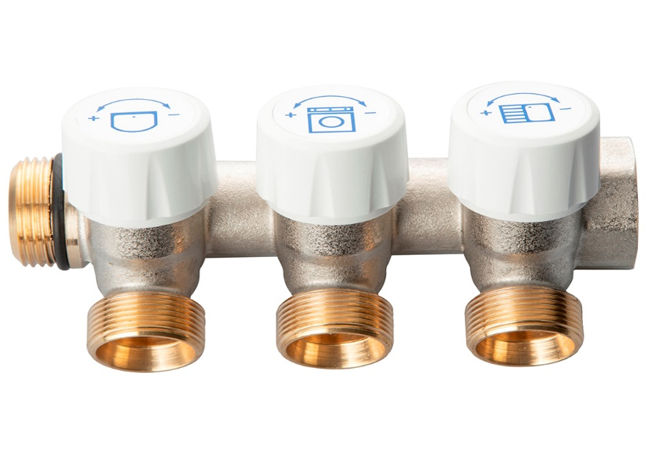 |  |  |  | RABAT

Rozdzialacz modułowy z zaworami - na złączkę EUROKONUS 3/4" |  |  |  | 0%
KOD | ROZMIAR | Ilość sekcji | Cena katalogowa netto | Cena po rabacie
461-2-34-EK | 3/4" | 2 sekcje | 78.95 | 78.95
461-3-34-EK | 3/4" | 3 sekcje | 111.20 | 111.20
461-4-34-EK | 3/4" | 4 sekcje | 141.65 | 141.65

Rodzaj złączy: EUROKONUS ¾”
Max temperatura pracy: 100oC
Max ciśnienie pracy: 10bar
Medium: woda, glikol max 30%
Uszczelnienie: NBR/EPDM
Korpus: mosiądz CW617N
Pokrętło: ABS

Szczegóły oferty u handlowców.

Zapraszamy do kontaktu.
www.VERO-STG.PL

